フィードバックレポート

ゲスト 様 |  |  | 審査結果のフィードバックレポート

食の６次産業化プロデューサーの申請をいただき、誠にありがとうございました。この度のご提出いただきました申請内容に対する審査結果をフィードバックレポートとしてお知らせいたします。

 | 判定結果： |  | 記入できるかチェックしてみよう！ |  |  |  | あなたの能力や実績に対する「強み」と「弱み」の客観指標 |  | 判定結果を受けた後のご対応について 取得したレベルにより段位付与の方法が異なります
 |  |  |  |  |  |  | 審査結果を評価指標ごとに分け整理を行っています。自身の強いところ、弱いところを知り、これから「食の６次産業化プロデューサー」としてご自身の知識や能力、実践的スキル等を高めてゆく判断材料としてご確認ください。
 | 評 価 項 目 |  | 評 価 基 準 |  | 評価点 | /配点 | 評価指標別の分析（能力と実績審査の詳細） |  | ●判定結果が「レベル４」の方 | 評価項目（結果） |  |  |  | 評価指標データ
・商品の企画・設計・開発に主体的に参画できる | 0
・商品の開発にあたり自分達の強みを活用できる | 0
・市場の規模や成長性を正確に捉えられる | 0
・最終消費者と消費・利用シーンを想定できる | 0
・競合相手に対する競争優位性について客観的に確認できる | 0
・損益分岐点を計算できる | 0
①-2 多角化等
・選択しうる複数のアイデアの中から、最適なものを客観的に選択できる | 0
・商品の成功がもたらす各連携事業者の経営上のメリットについて説明できる | 0
・後続の商品開発ネタを出せる | 0
②-1 新規販路の開拓・拡充
・販路の獲得手段を具体的に挙げられる | 0
・商品特性に合った販路開拓ができる | 0
・商流・物流・情報流を合理的に設計できる | 0
②-2 メディア等への情報発信
・商品を最終消費者に認知させるための手段を具体的に挙げられる | 0
・商品を最終消費者に体験させるための手段を具体的に挙げられる | 0
・商品の評判を把握する手段を具体的に挙げられる | 0
③-1 生産・加工・流通の連携や一体化、異業種との連携
・商品のバリューチェーンを支える人的ネットワークを築ける | 0
・連携事業者の能力を活かすことができる | 0
・連携事業者間の付加価値配分を適正に行える | 0
・自らが利害関係の調整役となれる | 0
・商品の売行きが伸び悩んだ場合に、協働者を鼓舞し、軌道修正できる | 0
③-2 地域活性化への貢献
・地域を活性化しようという強い意志を保持できる | 0
・商品の成功による地域への経済的な波及効果をシミュレーションできる | 0
・商品の成功による地域への非経済的な波及効果をシミュレーションできる | 0
・地域活性化のために本業とは直接的には関係のない活動も行える | 0
④その他アピールポイント
・当該商品の成功により連携事業者のいずれかが新たな人材を雇用できる | 0
・当該商品を通じて、便益創出・雇用創出以外の社会貢献を企図している | 0
⑤事業成果
・当該商品の売上げは伸びている | 0
・当該商品により全連携事業者が利益を確保できている | 0
 | 能力評価 | ①商品・サービスの開発 | ①-1 商品化・サービス化 [自分達の事業環境を見極め、顧客がつく商品開発を推進できる人材か] |  | 0.00 | /15 | ①-1 商品化・サービス化 |  | 「食の６次産業化プロデューサー」レベル４の段位認定となります（同封の認定証をご確認ください）。今後、『食Pro. Level４』ロゴの利用が可能になるとともに、本制度のWebにてお名前、ご実績等を紹介させていただくことになります。 本制度では、現在レベル４が最高位として設定されていますが、今後、設置される可能性がある上位レベルの段位取得に向けて、能力や実績等の向上に励んでいただければと思います。 なお、レベル４は我が国の農や食およびそれらに関連する領域の将来に向けて、本制度の理念を社会的に広め、後進の方々の目標となるべき人材です。日々のスキルアップと同時に本制度が推進する人材育成等への支援、制度の認知・向上および社会波及に向けたご協力などいただければ幸いです。 | 評価項目 | あなたの各項目（評価点率） | 合格者の平均
 |  |  |  |  |  |  | ・商品の企画・設計・開発に主体的に参画できる |  |  | ①-1商品・サービス開発 | 0% | 72.9% | 15 | #VALUE!
 |  |  | ①-2 多角化等 [持続的な発展のために、戦略的に事業開発を行える人材か] |  | 0.00 | /5 | ・商品の開発にあたり自分達の強みを活用できる |  |  | ①-2 | 0% | 69.6% | 5 | #VALUE!
 |  |  |  |  |  |  | ・市場の規模や成長性を正確に捉えられる |  |  | ②-1 | 0% | 74.5% | 15 | #VALUE!
 |  | ②販路開拓・プロモーション | ②-1 新規販路の開拓・拡充 [商品・サービスを拡販できる人材か] |  | 0.00 | /15 | ・最終消費者と消費・利用シーンを想定できる |  |  | ②-2 | 0% | 77.8% | 5 | #VALUE!
 |  |  |  |  |  |  | ・競合相手に対する競争優位性について客観的に確認できる |  |  | ③-1 | 0% | 70.0% | 15 | #VALUE!
 |  |  | ②-2 メディア等への情報発信 [最終消費者とのコミュニケーションを構築できる人材か] |  | 0.00 | /5 | ・損益分岐点を計算できる |  |  | ③-2 | 0% | 69.2% | 5 | #VALUE!
 |  |  |  |  |  |  | ①-2 多角化等 |  |  | ④ | 0% | 72.3% | 20 |  | 0.00
 |  | ③連携・コーディネート | ③-1 生産・加工・流通の連携や一体化、異業種との連携 [バリューチェーンを支える連携体制を築き、発展させるために必要な リーダーシップ・マネジメント力・ネットワーク力を有する人材か] |  | 0.00 | /15 | ・選択しうる複数のアイデアの中から、最適なものを客観的に選択できる |  |  | ⑤ | 0% | 78.1% |  | #VALUE! | 0.00
 |  |  |  |  |  |  | ・商品の成功がもたらす各連携事業者の経営上のメリットについて説明できる |  |  |  |  |  | 20 | #VALUE! | 0.00
 |  |  |  |  |  |  | ・後続の商品開発ネタを出せる |  | ●判定結果が「レベル２（できる）」「レベル３（できる）」の方 |  |  |  |  | #VALUE! | 0.00
 |  |  | ③-2 地域活性化への貢献 [地域貢献を志し、行動する人材か] |  | 0.00 | /5 | ②-1 新規販路の開拓・拡充 |  | レベル２およびレベル３は、「できる」以外に「わかる」の取得が要件となっています。既に同一レベルの「わかる」を取得されている方は、今回の判定により、レベル２もしくはレベル３の段位認定となります（同封の認定証をご確認ください）。今後、『食Pro. Level２』もしくは『食Pro. Level３』のロゴ利用が可能になります。 一方、「わかる」を取得されていない方については、これから同一レベルまでの「わかる」を取得されることで段位認定が行われます。 「わかる」は各レベルに応じた認証プログラムの受講修了をもって取得となりますので、下記のＷｅｂに掲載されている認定プログラムをご確認いただき、「わかる」取得の参考にしていただければと思います。 認定プログラム一覧 ： http://www.6ji-biz.org/level_list.html
 |  |  |  |  |  |  | ・販路の獲得手段を具体的に挙げられる |  |  | レベル段位の判定 |  |  |  | #VALUE!
 | 実績評価 | ④その他アピールポイント [社会貢献度の高い事業を開発できる人材か] | 当該商品の成功により連携事業者のいずれかが新たな人材を雇用できる |  | 0.00 | /10 | ・商品特性に合った販路開拓ができる |  |  | 記入できるかチェックしてみよう！ | 0 |  |  | #VALUE!
 |  |  |  |  |  |  | ・商流・物流・情報流を合理的に設計できる |  |  | プログラム受講がオススメ！！ | 0.01 |  |  | #VALUE!
 |  |  | 当該商品を通じて、便益創出・雇用創出以外の社会貢献を企図している |  | 0.00 | /10 | ②-2 メディア等への情報発信 |  |  | もうひと頑張り！ | 50
 |  |  |  |  |  |  | ・商品を最終消費者に認知させるための手段を具体的に挙げられる |  |  | プロレベル合格できそう！ | 60 |  |  | #VALUE!
 |  | ⑤事業成果 [実績のある（成功体験を有する）人材か] | 当該商品の売上げは伸びている |  | 0.00 | /10 | ・商品を最終消費者に体験させるための手段を具体的に挙げられる |  |  |  |  |  |  | #VALUE!
 |  |  |  |  |  |  | ・商品の評判を把握する手段を具体的に挙げられる |  |  |  |  |  |  | #VALUE!
 |  |  | 当該商品により全連携事業者が利益を確保できている |  | 0.00 | /10 | ③-1 生産・加工・流通の連携や一体化、異業種との連携
 |  |  |  |  |  |  | ・商品のバリューチェーンを支える人的ネットワークを築ける |  |  |  |  |  |  | #VALUE!
 |  | ○申請いただきました内容を審査した結果、あなたの評価点の合計は右の通りとなりました。 |  |  | 0.00 |  | ・連携事業者の能力を活かすことができる | 「食の６次産業化プロデューサー」が目指すべき方向性 |  |  |  |  |  | #VALUE!
 |  |  |  |  |  | /100 | ・連携事業者間の付加価値配分を適正に行える |  |  |  |  |  |  | #VALUE!
 |  |  |  |  |  |  | ・自らが利害関係の調整役となれる | 食の６次産業化プロデューサーに求められる能力や実績とは、「農水産物を高付加価値化する事業の企画に携わり、市場開拓を先導するとともに、参画する主体間の利害関係を調整し、適正な付加価値配分を行うことができ、異業種横断でプロジェクトを組成・管理し、実績を上げることができること」です。今回の審査ではこのような評価結果となりましたが、食の６次産業化プロデューサー制度は、我が国の農や食を基盤に新たなビジネス、新たな産業、新たな社会システムを作り出すべき人材のキャリア・アップシステムです。これからのあなたの能力と実績の向上度合を判断する一つの物差しとして、これからも更なるチャレンジを行っていただければ幸いです。 |  |  |  |  |  | #VALUE!
 | 【評価項目ごとの得点率】 |  |  | 【判定基準】 |  |  | ・商品の売行きが伸び悩んだ場合に、協働者を鼓舞し、軌道修正できる |  |  |  |  |  |  | #VALUE!
 |  |  |  | レベル２：合計点が20点以上で必須の評価指標すべての回答が行われていること レベル３：合計点が40点以上で必須の評価指標すべての回答が行われていること レベル４：合計点が60点以上で必須の評価指標すべての回答が行われていること かつ以下の評価基準もしくは評価指標の全てで満点の50％以上の 得点を獲得していること ＊①-１、②-１、③-１ および⑤事業成果「1. 当該商品の売上げは伸びている」 |  |  | ③-2 地域活性化への貢献
 |  |  |  |  |  |  | ・地域を活性化しようという強い意志を保持できる |  |  |  |  |  |  | #VALUE!
 |  |  |  |  |  |  | ・商品の成功による地域への経済的な波及効果をシミュレーションできる |  |  |  |  |  |  | #VALUE!
 |  |  |  |  |  |  | ・商品の成功による地域への非経済的な波及効果をシミュレーションできる |  |  |  |  |  |  | #VALUE!
 |  |  |  |  |  |  | ・地域活性化のために本業とは直接的には関係のない活動も行える |  |  |  |  |  |  | #VALUE!
 |  |  |  |  |  |  | ④その他アピールポイント
 |  |  |  | 審査員のコメント① |  |  | ・当該商品の成功により連携事業者のいずれかが新たな人材を雇用できる |  |  |  |  |  |  | #VALUE!
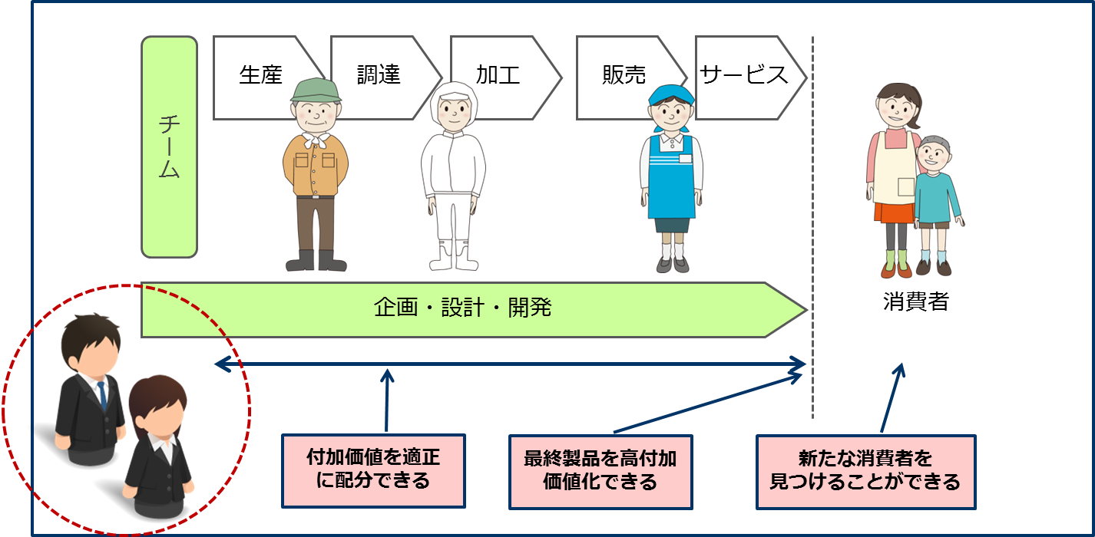
 |  |  |  | 弱点を克服して、さらなるレベルアップを目指しましょう。 |  |  | ・当該商品を通じて、便益創出・雇用創出以外の社会貢献を企図している | 食の６次産業化プロデューサーの概念モデル |  |  |  |  |  | #VALUE!
 |  |  |  |  |  |  | ⑤事業成果
 |  |  |  |  |  |  | ・当該商品の売上げは伸びている |  |  |  |  |  |  | #VALUE!
 |  |  |  |  |  |  | ・当該商品により全連携事業者が利益を確保できている |  |  |  |  |  |  | #VALUE!
 |  |  |  | 審査員のコメント② |  |  | ※グラフ右に示した数値は、評価指標ごとの結果を最小「0」～最大「100」として指標化したものです。
 |  |  |  | 食Pro.として地域で活躍されることを期待しています！

